Sheet1
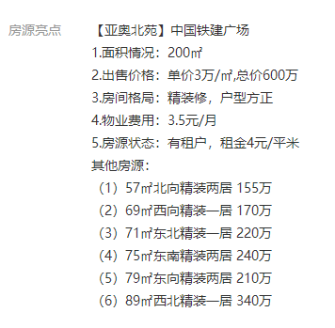
面积 | 总价 | 单价
57 | 155 | 27193
69 | 170 | 24638
71 | 220 | 30986
75 | 240 | 32000
79 | 210 | 26582

